TDSheet
ХОЗКОМПЛЕКТ 660048, Красноярский край, г. Красноярск, Караульная 5Г т/ф (391)2-55-11-58 многоканальный) E-mail:hozkom@mail.ru
 | Менеджер Котов Константин доб. 144 hozkom0@mail.ru |  |  | НОВИНКИ
 | Менеджер Потехина Елена доб. 122 hoz102@inbox.ru
 | Менеджер Соловьева Ольга доб. 110 soloveva-os@hozkom.ru
 | Менеджер Старкова Ольга доб. 104 starkova-od@hozkom.ru
 | Менеджер Котов Роман доб. 107 kotov-rn@hozkom.ru

Прайс- лист от 12.05.2026 0:00:00
 |  |  | Скидка |  | Итого сумма | 0

Фотография | Код | Наименование товаров | Цена | Цена со скидкой | Заказ кол-во | Заказ сумма | Остаток

 |  | Электроинструмент
 |  | Электроинструмент БУЛАТ
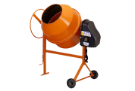 | 118074 | Бетономешалка 180л, 220В, чугунный венец, 30об/мин,педаль ВМ-180 /1/ (шт.) | 16685.00 | 16685.00 |  | 0
 | 118075 | Бетономешалка 205л, 220В, чугунный венец, 30об/мин,педаль ВМ-205 /1/ (шт.) | 17438.00 | 17438.00 |  | 0
 |  | Товары для сада и огорода
 |  | Садово-парковая техника
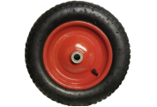 | 56950 | Колесо для тачки с камерой 14" 3,25-8, втулка 16/92мм, (D-360мм) /5/ (шт.) | 648.40 | 648.40 |  | 0
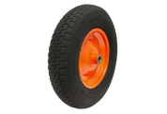 | 56951 | Колесо для тачки с камерой 14" 3,25-8, втулка 20/92мм, (D-360мм) /5/ (шт.) | 528.57 | 528.57 |  | 0
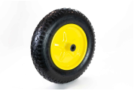 | 56952 | Колесо для тачки с камерой 14" 3,50-8, втулка 16/92мм, (D-360мм) /5/ (шт.) | 667.96 | 667.96 |  | 0
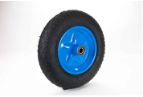 | 56953 | Колесо для тачки с камерой 14" 3,50-8, втулка 20/92мм, (D-360мм) /5/ (шт.) | 675.51 | 675.51 |  | 0
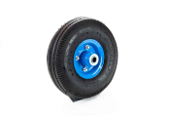 | 56954 | Колесо для тачки с камерой 10" 3,50-4, втулка 16/92мм, (D-255мм) /10/ (шт.) | 548.01 | 548.01 |  | 0
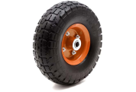 | 56955 | Колесо для тачки с камерой 10" 3,50-4, втулка 20/57мм, (D-255мм) /10/ (шт.) | 436.88 | 436.88 |  | 0
 | 56956 | Колесо для тачки с камерой 15" 4,00-8, втулка 16/104мм, (D-380мм) /5/ (шт.) | 688.41 | 688.41 |  | 0
 | 56957 | Колесо для тачки с камерой 15" 4,00-8, втулка 20/92мм, (D-380мм) /5/ (шт.) | 800.77 | 800.77 |  | 0
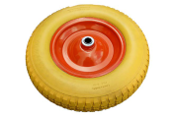 | 56958 | Колесо для тачки 13" (4,00*6) втулка 16/92мм, (D-325мм) ПЕНОПОЛИУРЕТАН/5/ (шт.) | 674.84 | 674.84 |  | 0
 | 56959 | Колесо для тачки 13" 4,00-6 втулка 20/92мм, (D-325мм), ПЕНОПОЛИУРЕТАН/5/ (шт.) | 674.84 | 674.84 |  | 0
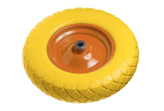 | 56960 | Колесо для тачки 14" 3,50-8, втулка 16/92мм, (D-360мм), ПЕНОПОЛИУРЕТАН/5/ (шт.) | 730.46 | 730.46 |  | 0
 | 56962 | Колесо для тачки 14" 4,00-8, втулка 16/92мм, (D-370мм), ПЕНОПОЛИУРЕТАН/5/ (шт.) | 1045.20 | 1045.20 |  | 0
 | 115454 | Колесо для тачки 15" 4,00-8, втулка 16/104мм, (D-380мм), ПЕНОПОЛИУРЕТАН/5/ (шт.) | 1036.73 | 1036.73 |  | 0
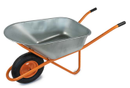 | 57461 | Тачка одноколес. строительная, TS120/1, 250кг, объем 120л, колесо 16/4,00-8 /1/ (шт.) | 2806.50 | 2806.50 |  | 0
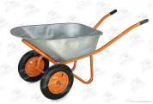 | 57476 | Тачка двухколесная. строительная, TS120/2, 300кг, объем 120л, колесо 20/3,25-8 /1/ (шт.) | 3054.19 | 3054.19 |  | 0
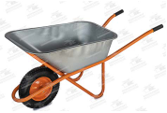 | 57485 | Тачка одноколес. строительная, TS100/1, 200кг, объем 118л, колесо 16/4,00-8 /1/ (шт.) | 2639.49 | 2639.49 |  | 0
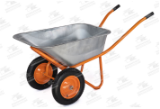 | 57486 | Тачка двухколесная. строительная, TS100/2, 250кг, объем 118л, колесо 20/3,25-8 /1/ (шт.) | 2932.74 | 2932.74 |  | 0
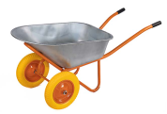 | 111227 | Тачка двухколесная. строительная, TS100/2, 250кг, объем 118л, колесо ПОЛИУРЕТАН 3,25-8 /1/ (шт.) | 3090.39 | 3090.39 |  | 0
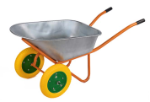 | 111228 | Тачка двухколесная. строительная, TS120/2, 300кг, объем 120л, колесо ПОЛИУРЕТАН 3,25-8 /1/ (шт.) | 3216.16 | 3216.16 |  | 0
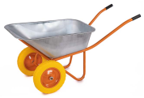 | 111569 | Тачка двухколесная. строительная, TS100/2, 250кг, объем 118л, колесо ПОЛИУРЕТАН 3,50-8/d-20 /1/ (шт.) | 3250.67 | 3250.67 |  | 0
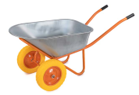 | 111570 | Тачка двухколесная. строительная, TS120/2, 300кг, объем 120л, колесо ПОЛИУРЕТАН 3,50-8/d-20 /1/ (шт.) | 3380.83 | 3380.83 |  | 0
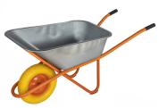 | 115460 | Тачка одноколес. строительная, TS100/1, 200кг, объем 118л, колесо ПОЛИУРЕТАН 16/4,00-8 /1/ (шт.) | 2802.31 | 2802.31 |  | 0
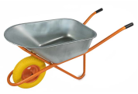 | 115461 | Тачка одноколес. строительная, TS120/1, 250кг, объем 120л, колесо ПОЛИУРЕТАН 16/4,00-8 /1/ (шт.) | 2917.62 | 2917.62 |  | 0
 |  | Режим работы
 |  | Понедельник Пятница | с 9-00 до 17-30
 |  | Суббота | выходной
 |  | Воскресенье | выходной

